상품제안서
애슐리모던 30수코마사 호텔수건 170g 매직 | 상품코드: S20847

 |  |  |  |  |  |  | 02-713-8555 | www.synergygift.co.kr
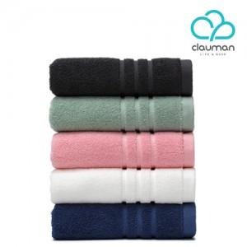

【상세/제작정보】 | 프리미엄 코마사, 오코텍스 1등급, 무형광 100% 국내산 심플 호텔타월

【인쇄/포장옵션】 | 자수 / 포장불가능

【공급단가】 | 수량 | 100~ | 500~ | 1,000~ | 3,000~ | 5,000~
*VAT별도 | 단가 | 4,090원 | 4,030원 | 3,930원 | 3,780원 | 3,620원

【상품 URL】 | https://www.synergygift.co.kr:443/src/goods_detail.php?gdno=20847

